XC40
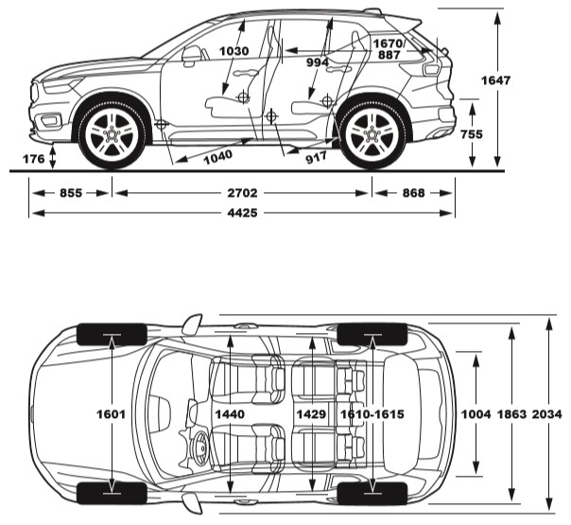
ПРАЙС-ЛИСТ VOLVO XC40 P8 Recharge (BEV) 2022 модельний рік
Дилер: |  |  |  |  |  | Курс: | 33.55
Дата:
Клієнт:
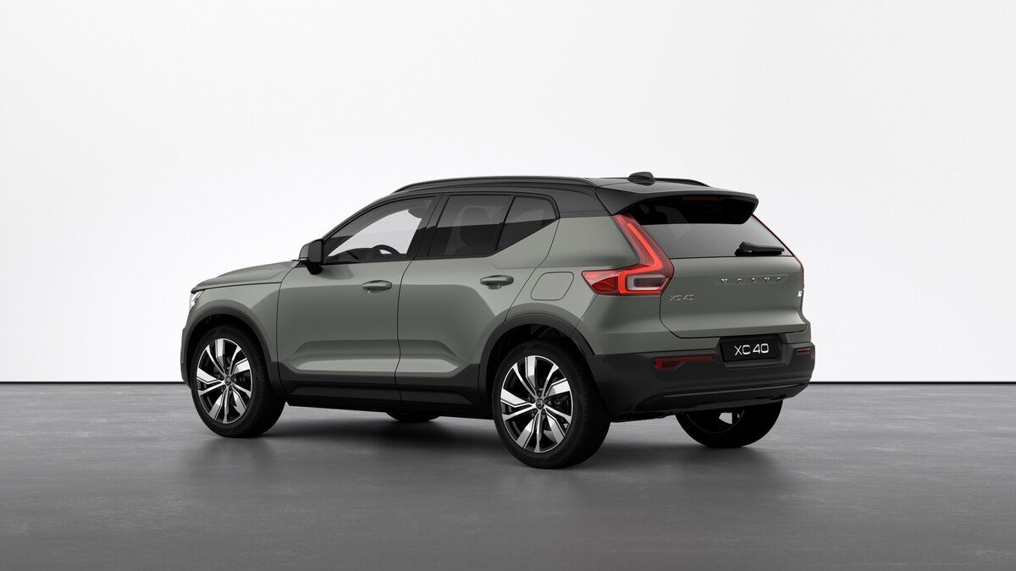 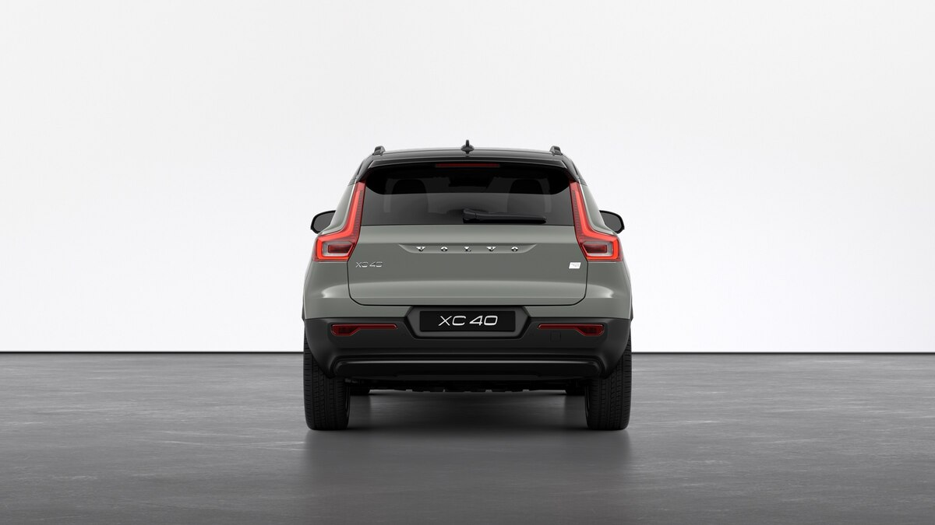 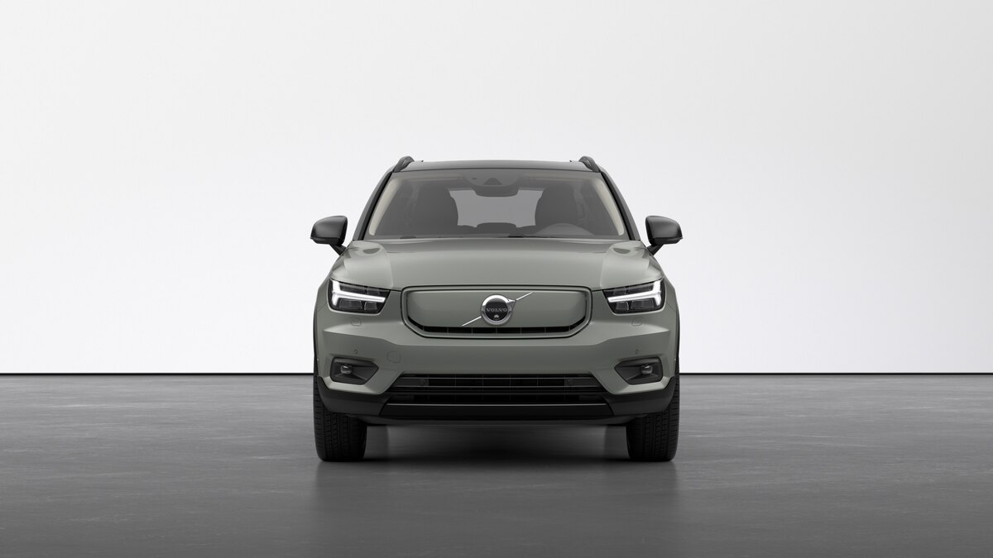 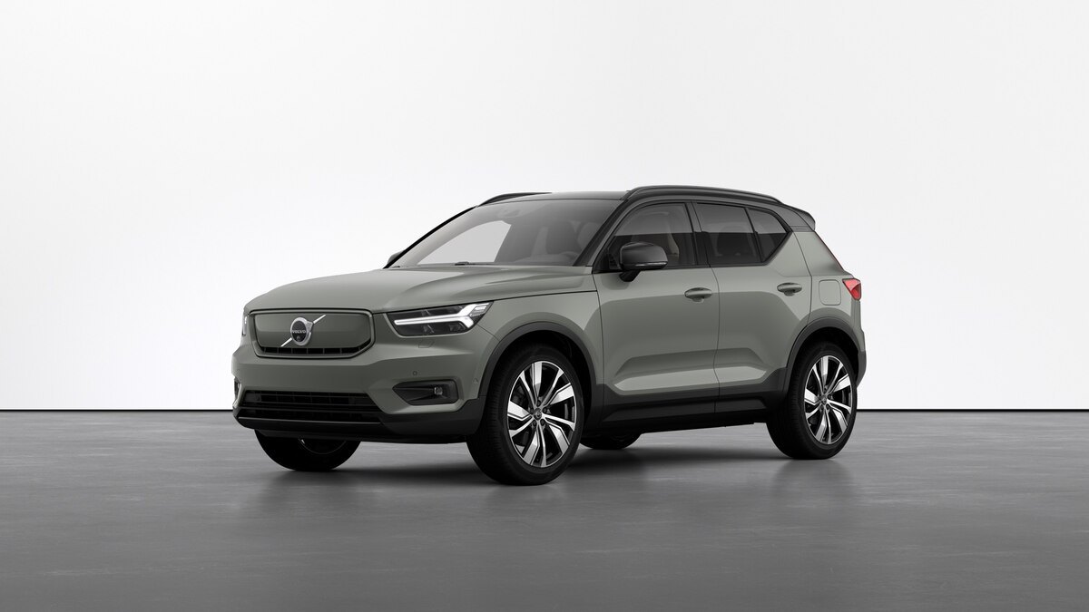

Двигун | Тип | к.с. | см3 | Привод | Орієнтовна ціна, грн з ПДВ*

Recharge
P8 | Повністю електричний (BEV) One pedal driving 1EDT, Electric Drive Train, 1 speed | 408 | 1477 | AWD |  | Pro | Plus
 |  |  |  |  |  | 1,729,216 | 1,592,803

Кліматичні системи
2-зонний електронний клімат-контроль |  |  |  |  | 7 | S | S
Система очищення повітря в салоні Clean Zone з мультифільтром |  |  |  |  |  | S | S
Датчик вологості повітря |  |  |  |  |  | S | S
Попередня вентиляція салону з функцією обігріву після вимкнення двигуна |  |  |  |  | 399 | S | S
Високовольтний обігрівач охолоджуючох рідини (HVCH) |  |  |  |  |  | S | S
Тепловий насос |  |  |  |  | 1092 | S | S
Тоноване скло, задні бічні вікна та вікно дверей багажного відділення |  |  |  |  | 179 | 13,084 | 13,084
Панорамний дах із сонцезахисною шторкою з електрорегулюванням |  |  |  |  | 30 | S | -
Кермо з підігрівом |  |  |  |  | 869 | S | S
Обігрів емблеми |  |  |  |  |  | S | S
Системи охорони та безпеки
Система сигналізації Alarm Система IMS - індикатор руху в салоні Режим блокування дверей автомобіля (BLL) Індикатор зміни кута нахилу автомобіля Система індивідуального блокування автомобіля зсередини (Private locking) |  |  |  |  | 140 | S | S
Дистанційний ключ, оздоблення Inscription |  |  |  |  |  | S | S
Система безключового доступу та відкриття дверей багажного відділення (handsfree) |  |  |  |  | 896 | S | S
Дитячий замок, задні двері |  |  |  |  | 114 | S | S
Дворівнева система розблокування дверей автомобіля |  |  |  |  |  | S | S
Центральний замок передніх дверей з діодним індикатором |  |  |  |  |  | S | S
Термічно загартоване скло, передні та задні вікна |  |  |  |  |  | S | S
Управління сигналізацією Alarm Logic Base |  |  |  |  |  | S | S
Панель приладів
Панель приладів із 12,3" цифровим дисплеєм (2-го покоління) |  |  |  |  |  | S | S
Сидіння
Оздоблення R-design зі шкіри Agnes, текстилю та нубуку - сидіння Comfort |  |  |  |  | XL00 | 0 | 0
Оздоблення зі шкіри ARIANNE / вінілу - сидіння Comfort |  |  |  |  | XDX0 | 9,059 | 9,059
Оздоблення з текстилю City Canvas / City Block - сидіння Comfort |  |  |  |  | X7X0 | 0 | 0
Сидіння водія з механічним регулюванням |  |  |  |  |  | - | S
Сидіння водія з електричним регулюванням кута нахилу та висоти і з функцією пам'яті |  |  |  |  | 47 | S | -
Пасажирське сидіння з з механічним регулюванням |  |  |  |  | 57 | - | S
Пасажирське сидіння з електричним регулюванням |  |  |  |  | 10 | S | -
Функція електричного регулювання фіксованої підтримки попереку в 4 положеннях |  |  |  |  | 212 | S | S
Передні сидіння з підігрівом |  |  |  |  | 11 | S | S
Задні сидіння з підігрівом |  |  |  |  | 752 | - | -
Функція механічного складання спинок другого ряду сидінь |  |  |  |  |  | S | S
Фіксовані підголівники другого ряду сидінь |  |  |  |  |  | - | S
Функція електричного складання підголівників другого ряду сидінь |  |  |  |  | 390 | S | -
Центральний підлокітник з тримачами для чашок |  |  |  |  |  | S | S
Функція механічного регулювання довжини подушки сидіння, передні сидіння |  |  |  |  | 1046 | S | S
Інтер'єр
Декоративні вставки Cutting Edge |  |  |  |  |  | S | S
Дзеркала з підсвіткою в сонцезахисних панелях (козирку) |  |  |  |  |  | S | S
Спортивне 3-спицеве кермо з оздобленням з екошкіри, декоративними вставками Uni Deco |  |  |  |  |  | S | S
Педалі R-design |  |  |  |  |  | S | S
Декоративні вставки у чорному кольорі charcoal |  |  |  |  |  | S | S
Внутрішнє та зовнішні дзеркала заднього виду з функцією автоматичного затемнення |  |  |  |  | 169 | S | S
Набір текстильних килимків |  |  |  |  |  | S | S
Металеві молдинги порогів з написом "Recharge" |  |  |  |  |  | S | S
Внутрішнє освітлення салону, вищий рівень |  |  |  |  | 879 | S | S
Гачок для відділення для зберігання рукавичок |  |  |  |  |  | S | S
Тримач для паркувальних талонів |  |  |  |  |  | S | S
Відділення для сміття на підлокітнику, предній ряд |  |  |  |  |  | S | S
Оздоблення центральної консолі у глянцевому чорному кольорі (high gloss black) |  |  |  |  |  | S | S
Попільничка |  |  |  |  |  | S | S
Багажне відділення
Набір для виконання ремонтних робіт (ремкомплект) |  |  |  |  |  | S | S
Двері багажного відділення з електроприводом |  |  |  |  | 115 | S | S
Відділення із гачками для кріплення пакетів і сумок |  |  |  |  | 346 | S | S
Сітка для багажу (зручно зберігається у спеціальній сумці) |  |  |  |  | 41 | S | S
Автомобільна аптечка (DIN 13164) |  |  |  |  |  | S | S
Знак аварійної зупинки (червоний трикутник) |  |  |  |  |  | S | S
Багажне відділення у передній частині (під капотом) |  |  |  |  |  | S | S
Екстер'єр
Інтегровані рейлінги на даху у глянцевому чорному кольорі (Glossy black) |  |  |  |  |  | S | S
Без решітки радіатора (повністю електричного автомобіля (BEV) зі спеціальною накладкою у кольорі кузова) |  |  |  |  |  | S | S
Оздоблення обрамлення бічних вікон у глянцевому чорному кольорі (high gloss black) |  |  |  |  |  | S | S
Ручки дверей з оздобленням у кольорі елементів оздоблення екстер'єру, із безключовим доступом та підсвічуванням, без доводчиків |  |  |  |  | 896 | S | S
Оздоблення даху в контрастному чорному кольорі (Black solid) |  |  |  |  |  | S | S
Оздоблення корпусів зовнішніх дзеркал у глянцевому чорному кольорі (Black solid) |  |  |  |  |  | S | S
Дзеркала заднього виду з функцією складання |  |  |  |  |  | S | S
Протитуманні світлодіодні фари з функцією повороту |  |  |  |  | 16 | S | -
Світлодіодні фари з функцією перемикання світла та функцією повороту |  |  |  |  | 645 | S | -
Омивачі головних фар високого тиску |  |  |  |  | 65 | S | -
Система сигналізації під час екстреного гальмування, верхній стоп-сигнал (EBL) |  |  |  |  |  | S | S
Молдинги у глянцевому чорному кольорі (Glossy black) |  |  |  |  |  | S | S
Без емблеми двигуна |  |  |  |  | 309 або 313 | S | S
Рамка номерного знака (1 EU) |  |  |  |  | 1005 | S | S
Колір
Black Stone Solid |  |  |  |  | 19 | 0 | 0
Sage Green |  |  |  |  | 733 | 34,557 | 34,557
Exclusive Crystal White Pearl |  |  |  |  | 707 | 44,957 | 44,957
Onyx Black |  |  |  |  | 717 | 24,156 | 24,156
Denim Blue |  |  |  |  | 723 | 24,156 | 24,156
Fusion Red |  |  |  |  | 725 | 24,156 | 24,156
Thunder Grey |  |  |  |  | 728 | 24,156 | 24,156
Glacier Silver |  |  |  |  | 729 | 24,156 | 24,156
Системи допомоги водію
Функція регулювання обмеження швидкості |  |  |  |  |  | S | S
Адаптивний круїз контроль, Система допомоги водію під час руху у заторі (Traffic Jam Assist 4) |  |  |  |  | 132 | S | S
Система запобігання зіткненню, передня |  |  |  |  |  | S | S
Система утримання смуги руху |  |  |  |  |  | S | S
Система контролю «мертвих» зон BLIS™ з системою попередження про транспортні засоби, що рухаються в поперечному напрямку, коли автомобіль рухається заднім ходом (Cross Traffic Alert); Система запобігання зіткненню, задня |  |  |  |  | 603 | S | S
Камери кругового огляду 360, Parking assistance (3-го покоління - спереду, ззаду, збоку) |  |  |  |  | 139 | S | -
Камера заднього виду, система допомоги водію під час паркування (Park Assist), Parking assistance (3-го покоління - спереду, ззаду) |  |  |  |  | 790 | - | S
Функція індивідуального налаштування керма, електропідсилювач керма |  |  |  |  |  | S | S
Система допомоги при рушанні на підйомі |  |  |  |  |  | S | S
Система допомоги при спуску |  |  |  |  |  | S | S
Система оповіщення про потенційні загрози та слизькі ділянки дороги |  |  |  |  |  | S | S
Датчик дощу |  |  |  |  |  | S | S
Система підготовки для кріплення причепа (модуль причепа) |  |  |  |  | 1091 | S | S
Напівавтоматичний складаний фаркоп, модуль кріплення причепа |  |  |  |  | 1028 | 31,201 | 31,201
Системи для заряджання авто
Конекор (EU type) + quickcharge |  |  |  |  |  | S | S
Кабель (Plug F, Type 2, Mode 2, LowPwr, 1P-10A) |  |  |  |  |  | S | S
Додатковий кабель (Type 2, Mode 3, HighPwr, 3P-16A) |  |  |  |  | 1179 | 10,065 | 10,065
Системи безпеки
Подушки безпеки (для водія та пасажирів) |  |  |  |  |  | S | S
Подушка безпеки для колін (для водія) |  |  |  |  |  | S | S
Бічні подушки безпеки, SIPS |  |  |  |  |  | S | S
Бічні шторки безпеки (надувні) |  |  |  |  |  | S | S
Система захисту від хлистоподібної травми шиї (WHIPS), передні сидіння |  |  |  |  |  | S | S
Система нагадування про необхідність пристебнути ремені безпеки, всі сидіння |  |  |  |  |  | S | S
Система відключення подушки безпеки пасажира |  |  |  |  | 641 | S | S
Ремені безпеки з переднатягувачами, усі сидіння |  |  |  |  |  | S | S
Кріплення ISOFIX, заднє сидіння |  |  |  |  |  | S | S
Стоп-сигнали екстреного гальмування (EBL) та попередження про потенційні загрози на дорозі |  |  |  |  |  | S | S
Мультимедійні системи
Аудіосистема High Performance Sound |  |  |  |  | 552 | - | S
Аудіосистема Harman/Kardon Premium Sound |  |  |  |  | 1033 | S | -
Кнопки управління аудіосистемою, розташовані на кермі |  |  |  |  |  | S | S
9`` центральний сенсорний дисплей |  |  |  |  |  | S | S
2 USB роз'єми (в передній частині, Typ-C) |  |  |  |  | 882 | S | S
Підключення через Bluetooth |  |  |  |  |  | S | S
Розетка 5В (2 USB роз'єми) у консолі для 2 ряду сидінь |  |  |  |  |  | S | S
Пакет послуг Digital Service |  |  |  |  |  | S | S
Підключення до смартфону бездротовим методом (Wireless device mirroring, CarPlay & AndroidAuto) |  |  |  |  |  | S | S
Система Volvo On Call |  |  |  |  |  | S | S
З модулем Telematic, CA |  |  |  |  |  | S | S
Цифрове радіо (стандарт DAB) |  |  |  |  | 501 | S | S
Функція голосового управління |  |  |  |  |  | S | S
Індукційна зарядка для смартфона (+ NFC) |  |  |  |  | 918 | S | S
Силова установка
Функція обмеження максимальної швидкості до 180 км/год |  |  |  |  | 998812 | S | S
Міжсервісний інтервал 30000 км |  |  |  |  |  | S | S
HV Li-Ion 396V 197Ah 78kWh |  |  |  |  |  | S | S
Шасі
Шасі Dynamic |  |  |  |  |  | S | S
18` гальмівні диски (передні та задні) |  |  |  |  |  | S | S
Стандартні ресори |  |  |  |  |  | S | S
Колеса
Легкосплавні колісні диски, 20'', 5 V-подібних спиць, оздоблення Matt Graphite Diamond-cut + 235/45R20 та 255/40R20 (620D Rear) + всесезонна гума |  |  |  |  | 1133 | 22,143 | 22,143
Легкосплавні колісні диски, 19'', 5 спиць, оздоблення Black Diamond-cut + 235/50R19 та 255/45R19 (620D Rear) + всесезонна гума + Пластиковий захисний ковпак |  |  |  |  | 1065 | S | S
Система непрямого виміру тиску в шинах |  |  |  |  |  | S | S
Технічні характеристики*
Версія
Двигун
Батарея
Максимальна потужність, к/с (КВт) при об.хв
Крутний момент, Нм/об.хв
Трансмісія
Тип приводу
Максимальна швидкість, км / год (обмежена електронікою)
Розгін 0-100 км/год, с
Гальмівний шлях з ABS від 100-0 км/г з ABS, м
Споряджена маса, кг
Повна маса, кг
Максимальна вага багажу, кг
Підвіска
Сервісні та гальмівні системи
Довжина/Ширина/Висота, мм
Кількість місць
Об'єм багажного відділення, л
Об'єм багажного відділеня при складених задніх сидіннях, л
Кліренс, мм
Радіус розвороту (від стіни до стіни), м (залежить від розміру коліс)

*Дана інформація не є Рекламою чи Комерційною пропозицію та надана з метою попереднього ознайомлення. Вартість розрахована станом на ЧЧ.ММ 2021 року по курсу, вказаному на www.winner.ua. Всі ціни є орієнтовними. Остаточна вартість визначається на дату укладання договору- купівлі продажу. За більш детальною інформацією, звертайтесь до офіційних дилерів Volvo.

XC40 - Pure Electric

